Obuwie_klas_I_ogólnozawodowe_mo
 |  |  |  |  | baza-nw.ciop.pl
Kalkulator naddatków wymiarowych wynikających stosowania środków ochrony nóg
Klasyfikacja I – skórzane tekstylne
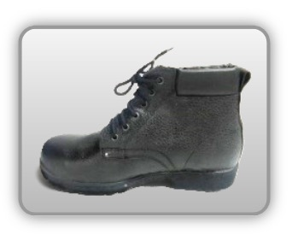 | Obuwie o właściwościach ochronnych – ogólnozawodowe skórzane
Właściwości ochronne |  |  |  | 
Klasyfikacja I Model B – trzewik S1 SRC P • odporność mechaniczna – ochrona stopy przed przekłuciem oraz ochrona palców przed ściskaniem uderzeniem • odporność chemiczna – kwaso, ługo-odporność • odporność olej • odporność poślizg • właściwości antyelektrostatyczne

Kalkulator naddatków wymiarowych obuwia o właściwościach ochronnych – ogólnozawodowe skórzane
Typ NW | miara antropo­metryczna y1, y2, x1, z1, o1 [cm] | wymiar całkowity Y1, Y2, X1, Z1, O1 [cm] |  | wymiar naddatku [cm] |  | przyrost względny [%]
 |  | min | max | min | max | min | max
NW wysokości Y1 (pięta) | 177.0 | 179.7 | 180.5 | 2.7 | 3.5 | 1.5 | 2.0
NW wysokości Y2 (palce) | 3.3 | 5.7 | 6.3 | 2.4 | 3.0 | 72.7 | 90.9
NW szerokości X1 | 10.0 | 11.2 | 11.5 | 1.2 | 1.5 | 12.0 | 15.0
NW długości Z1 | 25.8 | 27.9 | 28.2 | 2.1 | 2.4 | 8.1 | 9.3
NW obwodu O1 | 23.8 | 28.1 | 29.0 | 4.3 | 5.2 | 18.1 | 21.8

Opracowano na podstawie wyników V etapu programu wieloletniego „Poprawa bezpieczeństwa i warunków pracy”, finansowanego w zakresie badań naukowych i prac rozwojowych ze środków Narodowego Centrum Badań i Rozwoju. Projekt I.PB.10: Opracowanie danych do nowego atlasu miar człowieka, związanych ze stosowaniem środków ochrony indywidualnej z uwzględnieniem wybranych parametrów widzenia. Koordynator programu: Centralny Instytut Ochrony Pracy – Państwowy Instytut Badawczy.

